Sheet1
1. 타겟 조건
1. 3/19까지 가입고객
2. 페이스북 광고 동의 고객

2. 실험 내용
- CG: 신규가입헤택 상세 노출 (4컷)
- TG: 신규가입혜택 & 선스틱 기획전 컨텐츠 동시노출 (가입혜택1컷 + 기획전이미지1컷)

3. 각 그룹별 모수와 추천 상품
그룹 (마지막 구매 브랜드) | Group 1 | Group 2
 | CG | TG
모수 | 156,161 | 156,158 | 312,319
 | 50.0% | 50.0%
추천상품 |  | AP Mall 선스틱 기획전 상품
[상품할인정보]
해피바스 마일드 선스틱 18,900 -> 8,900
마몽드 에브리데이 선스틱 15,000 -> 10,500
베리떼 라이트 터치 선스틱 25,000 -> 12,500
아이오페 UV쉴드 선 스틱 25,000 -> 17,500
라네즈 에어 라이트 선스틱 23,000 -> 18,400
리리코스 마린 더블 프로텍션 선스틱 30,000 -> 28,500
헤라 선 메이트 스틱 32,000 -> 30,400
1 | 추천상품 없음 | 해피바스 마일드 선스틱
2 |  | 마몽드 에브리데이 선스틱
3 |  | 베리떼 라이트 터치 선스틱
4 |  | 아이오페 UV쉴드 선 스틱
5 |  | 라네즈 에어 라이트 선스틱
6 |  | 리리코스 마린 더블 프로텍션 선스틱
7 |  | 헤라 선 메이트 스틱

4. 이미지 예시 (첨부파일)
 | CG (정사각형 4개 이미지컷) |  |  | TG (가로로 긴 이미지 2컷) | TG 참고 템플릿
CG1
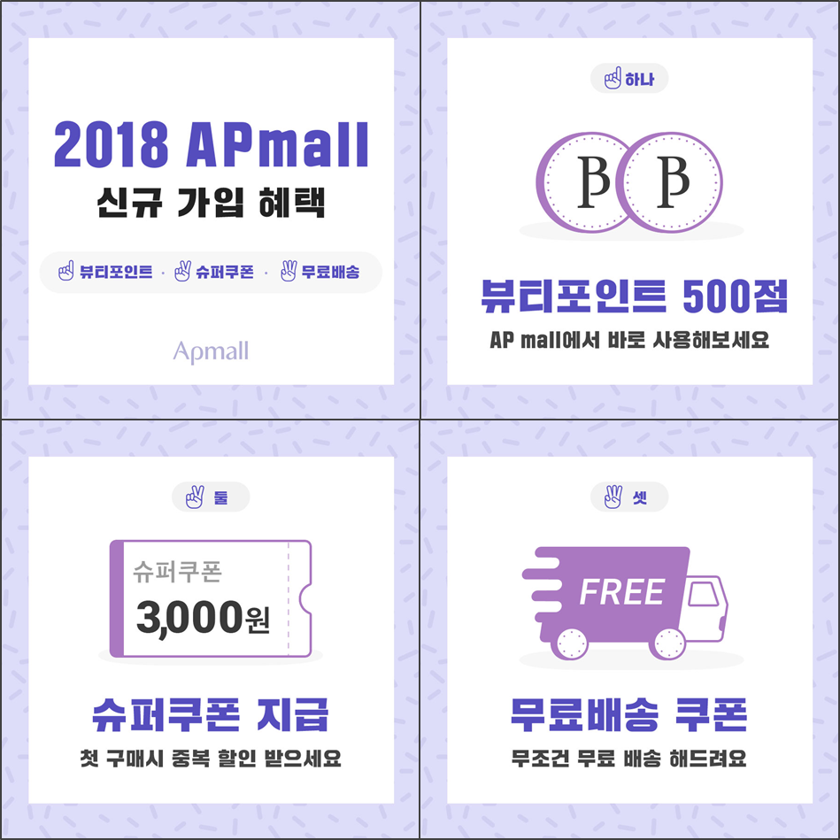
CG2
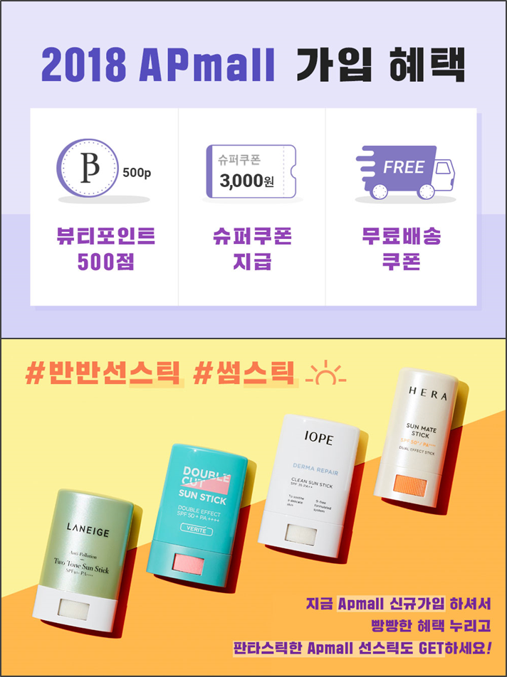
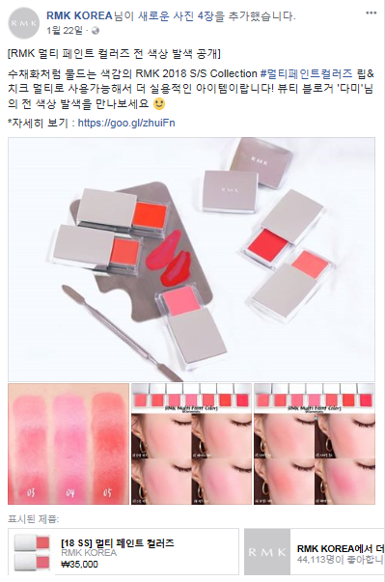

CG3
CG4

선스틱 제품 1
선스틱 제품 2

